Tabelle1
Kunde:
Lieferadresse:
Rechnungsadresse:
Tel.: |  |  | E-Mail:
www. |  |  | UID-Nr.:

Stk. | Produkt |  |  | Artikel-Nr. | Preis EK | empf. VK
 | 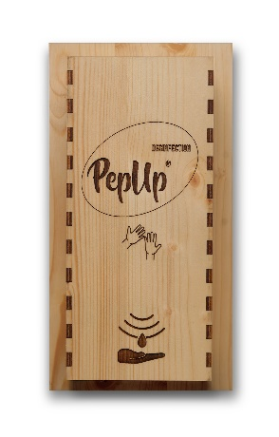 | Naturholzverkleidung in 2 Farben zur Auswahl für Automatischen Desinfektions Spender " Touchless " Hell O Dunkel O auch mit eigenem Logo möglich! |  | 300001 | 49.00 € | € 59.00
 | 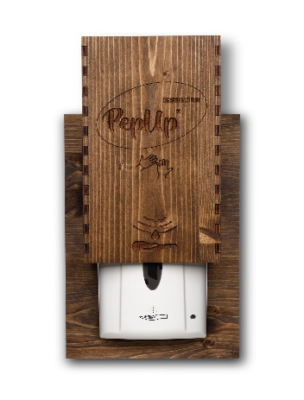 | Automatischer Desinfektions Spender " Touchless" ( Kontaktlos ) inklusive Batterien - betriebsbereit vorbereitet. |  | 300000 | 79.00 € | € 99.00
 |  | Desinfektions Spray mit Bio Ethanol, Bio Rosmarinöl und Lärchenharz nach WHO 50ml |  | 300050 | € 3.90 | € 8.90
 |  | Desinfektions Spray mit Bio Ethanol, Bio Rosmarinöl und Lärchenharz nach WHO 100ml |  | 300100 | € 6.90 | € 14.90
 | 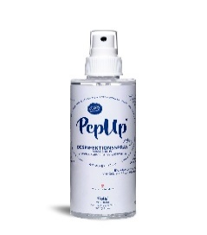 | Desinfektions Spray mit Bio Ethanol, Bio Rosmarinöl und Lärchenharz nach WHO 200ml |  | 300200 | € 11.90 | € 24.90
 | 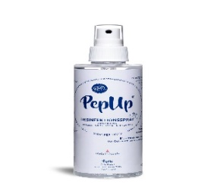 | Desinfektionsmittel mit Bio Ethanol, Bio Rosmarinöl und Lärchenharz nach WHO O Flasche mit 1.000ml ( 1L ) O Kanister mit 5.000ml ( 5L ) O Kanister mit 10.000ml ( 10L ) |  | 301000 305000 310000 | € 29,00 /L € 25,00 /L € 19,00 /L | € 59,00 /L € 49,00 /L € 39,00 /L
 | 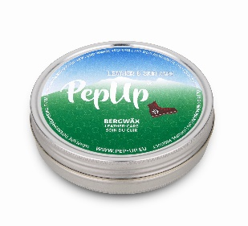 | BERGWÄX mit Bio Carnauba Wachs & Bio Silbertannenöl, 100g Sortiment 15 Stück O Sortiment 30 Stück O Die Extra starke Tiefenimprägnierung für Ihre Berg & Wanderschuhe Glatt-, Natur-, Fett- und Kunstleder |  | 200808 | € 6.50 | € 14.90
 |  | Leder-Pflege mit Bio Carnauba Wachs & Bio Ringelblumenöl, 100g Sortiment 15 Stück O Sortiment 30 Stück O Dermatologisch mit Sehr Gut zertifiziert Für Glatt-, Natur-, Fett- und Kunstleder. Für alle Farben geeignet. |  | 200878 | € 5.30 | € 12.90
 |  | Leder-Pflege mit Bio Carnauba Wachs & Zitronengrasöl, 100g Sortiment 15 Stück O Sortiment 30 Stück O Dermatologisch mit Sehr Gut zertifiziert Für Glatt-, Natur-, Fett- und Kunstleder. Für alle Farben geeignet. |  | 200898 | € 5.30 | € 12.90
 |  | Winter-Wax mit Bio Carnauba Wachs & Bio Latschenkieferöl, 100g Sortiment 15 Stück O Sortiment 30 Stück O Dermatologisch mit Sehr Gut zertifiziert Für Glatt-, Natur-, Fett- und Kunstleder. Für alle Farben geeignet. |  | 200838 | € 6.50 | € 14.90
 |  | Holz & Möbelpflege Bio Zirben & Bio Zedernholzöl, 100g Sortiment 15 Stück O Sortiment 30 Stück O Imprägnierung für Naturholz & Glatt-, Natur-, Kunstleder Möbel. Für alle Farben geeignet. |  | 200886 | € 6.00 | € 13.90
 |  | Deospray mit Bio Aloe Vera, 75ml Sortiment 10 Stück O Sortiment 20 Stück O Biologisch abbaubarer Deospray für Fuss & Schuh |  | 200848 | € 8.50 | € 18.90
 |  | Deospray Citrus Fresh mit Bio Orangenöl, 75ml Sortiment 10 Stück O Sortiment 20 Stück O Biologisch abbaubarer Deospray für Fuss & Schuh |  | 200849 | € 8.50 | € 18.90
 |  | Velours und Rauleder Pflege 200ml mit Bio Jojobaöl, Bio Lavendelöl & Bio Pfefferminzenöl Biologisch abbaubarer Reinigungsschaum Sortiment 10 Stück O Sortiment 20 Stück O |  | 200858 | € 6.50 | € 14.90
 |  | Imprägnier Spray mit Bio Rosmarinöl, 200ml Bio Basierte GREEN PE Flasche aus Zuckerrohr Sortiment 10 Stück O Sortiment 20 Stück O |  | 200828 | € 7.90 | € 17.90
 |  | Schuhschwamm Oeko zertifiziert (im wiederverschließbarem Seiden- Organzabeutel) |  | 200897 | € 0.40 | € 0.90
 |  | Schwamm Duo Oeko zertifiziert (im wiederverschließbarem Seiden- Organzabeutel) |  | 200896 | € 0.70 | € 1.50
 |  | Pflanzliche Agaven Rauleder Bürste |  | 200877 | € 3.00 | € 7.00
 |  | 2 in 1 Schuhputz- und Reinigungsbürste |  | 200867 | € 2.50 | € 5.00
 |  | Silber Schuhputztuch Grau |  | 200818 | € 2.50 | € 5.00
 |  | Silber Schuhputztuch Schwarz |  | 200819 | € 2.50 | € 5.00
 |  | Give Away 14g O Leder-Pflege mit Bio Ringelblumenöl O Leder-Pflege BERGWÄX O Leder-Pflege mit Zitronengrasöl O Winter-Wax mit Bio Latschenkieferöl O Holz & Möbelpflege Bio Zirben- und Zedernholzöl O Herz Danke |  | 200890 200990 200790 200690 200590 | € 1.90 | € 4.00
 |  | Give Away 14g mit eigenem Logo O Leder-Pflege mit Bio Ringelblumenöl O Leder-Pflege BERGWÄX mit Bio Silbertannenöl O Leder-Pflege mit Lemongrassöl O Winter-Wax mit Bio Latschenkieferöl O Holz & Möbelpflege Bio Zirben- und Zedernholzöl O graphische Gestaltung € 25,- (Mindestbestellmenge 100 Stk.) |  | 200892 | ab 100 Stk. € 2,50/Stk. ab 300 Stk. € 1,90/Stk. ab 500 Stk. € 1,70/Stk. ab 1.000 Stk. € 1,60/Stk. | € 5.00
 | 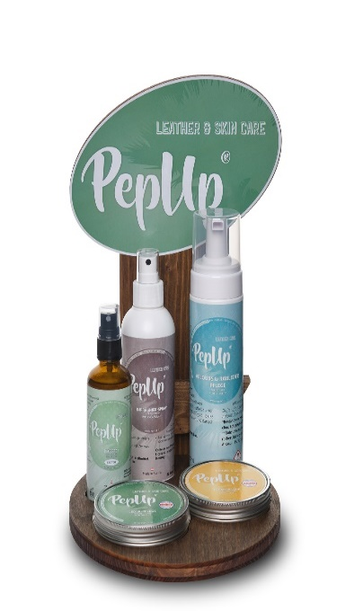 | Naturholz Display Händler Vorteils Package beeinhaltet: 8 Deo Spray O Bio Aloe Vera O Citrus Fresh mit Bio Orangenöl 6 Veloursleder Pflege mit Bio Jojobaöl 6 Imprägnier Spray mit Bio Rosmarinöl 10 Lederpflege mit Bio Ringelblumenöl 100g 10 Lederpflege mit Bio Lemongrassöl 100g zusätzlich zum Testen für Ihre Kunden kostenlos inkludiert: 1 Deo Spray O Bio Aloe Vera O Citrus Fresh mit Bio Orangenöl 1 Veloursleder Pflege mit Bio Jojobaöl 1 Imprägnier Spray mit Bio Rosmarinöl 1 Lederpflege mit Bio Ringelblumenöl 100g 1 Lederpflege mit Bio Lemongrassöl 100g |  | 200490/200495 | € 264.60 | € 620.00
 |  | Naturholz Display Kunden Package 1 Deo Spray O Bio Aloe Vera O Citrus fresh mit Bio Orangenöl 1 Veloursleder Pflege mit Bio Jojobaöl 1 Imprägnier Spray mit Bio Rosmarinöl 1 Lederpflege mit Bio Ringelblumenöl 100g 1 Lederpflege mit Bio Lemongrassöl 100g |  | 200390/200395 | € 39.00 | € 89.00
 |  | Naturholz Display only |  | 200290 | € 14.00 | € 29.00
 |  | Informations Folder |  | Gratis

Die Pflege Produkte sind zu bestellen bei: |  |  | rainer@pep-up.eu
PEP*UP •Manfred Josef Rainer • Andritzer Reichsstrasse 28b • 8045 Graz • UID-Nr. ATU64804901

Gerichtsstand : Graz

Ab einem Warenwert von € 150,- versenden wir versandkostenfrei!
Versand in Österreich € 5,- • Versand nach Deutschland € 7,-
Iban: | AT 67 3804 3000 0263 6744
Sämtliche Preise in Euro • Preisliste Stand Oktober 2020 • Satz und Druckfehler vorbehalten

Bei Zielüberschreitungen verlieren gewährte Rabatte und Aktionspreise ihre Gültigkeit und die Differenz zum Listenpreis wird nachverrechnet.
Änderung im Aussehen, Inhalt oder Verpackung - produktions- und margenbedingt vorbehalten.
Monatsangebote laut angegebener Laufzeit. Bei Aktionsangeboten kein Rückgaberecht.
Bei Rechnungen über € 2.500,- 50% Anzahlung, Rest nach Lieferung ohne Abzug.
Maße, Bezeichnungen und Preise werden von Ihnen kontrolliert, für Fehler in den Angaben übernehmen wir keine Haftung.
Transportrisiko geht zu Lasten des Empfängers

Datum: |  | Unterschrift: | Firmenstempel:

